Reporte
 | INFORME RESULTADOS PERIODO 2 MATEMATICA 3Aº año Básico

 | ESTABLECIMIENTO: ESCUELA LAS CAMELIAS
 | CURSO: 4º Letra
 | PROFESOR(A) JEFE:

 | Resultados del curso:
 | Este informe detalla los resultados de la Prueba de Educación Matemática realizada el 45 alumnos. Mientras mayor es el número de alumnos presentes, más representativos son los datos
 | Los resultados del curso se muestran en porcentaje de logro, es decir, el número de preguntas buenas dentro del total de la prueba. Para que tenga una noción, las escalas de notas fijan el 60% de logro como equivalente a una nota 4.0

 | Indicador | Números Operaciones | Geometría | Patrones y álgebra
 | Promedio | 2% | 2% | 2%
 | Min | 0% | 0% | 0%
 | Max | 100% | 100% | 100%

 | Es importante considerar la dispersión dentro del curso. Fijarse en la diferencia entre el máximo y mínimo.

 | A continuación se muestra el rendimiento de los niños y niñas de su curso.

Nº | Nombre |  |  | Números Operaciones | Geometría | Patrones y álgebra
1 | Aburto Barría Fernanda Belén |  |  | 100% | 100% | 100%
2 | Aguilera Fernández Cristian Adrián Benjamín |  |  | 0% | 0% | 0%
3 | Ampay Teuquil Francisco Eduardo |  |  | 0% | 0% | 0%
4 | Andler Colil Alejandra Paola |  |  | 0% | 0% | 0%
5 | Bustamante Ramírez Diego Ignacio |  |  | 0% | 0% | 0%
6 | Bustamante Vargas Héctor Eduardo |  |  | 0% | 0% | 0%
7 | Cárcamo Cárdenas Yonathan David |  |  | 0% | 0% | 0%
8 | Coli Ojeda Bridny Soledad |  |  | 0% | 0% | 0%
9 | Coronado Uribe Felipe Andrés |  |  | 0% | 0% | 0%
10 | Correa Uribe Annette De Los Angeles |  |  | 0% | 0% | 0%
11 | Cuitiño Barría Matías Ignacio |  |  | 0% | 0% | 0%
12 | Díaz Gallardo Víctor Alexis |  |  | 0% | 0% | 0%
13 | Espinoza Krema Alexander Patricio |  |  | 0% | 0% | 0%
14 | Flores González Misael Alejandro |  |  | 0% | 0% | 0%
15 | Gadaleta Velásquez Stephanie Esperanza |  |  | 0% | 0% | 0%
16 | Galindo Márquez Elías Sebastián |  |  | 0% | 0% | 0%
17 | Gómez Paredes Danixsa Simoney |  |  | 0% | 0% | 0%
18 | Gómez Paredes Vania Aylin |  |  | 0% | 0% | 0%
19 | Gonzalez González Felipe Agustín |  |  | 0% | 0% | 0%
20 | González Vargas Alan Damián |  |  | 0% | 0% | 0%
21 | Guerrero Ojeda Cristofer Ignacio |  |  | 0% | 0% | 0%
22 | Hernández Gallardo Katya Valesca |  |  | 0% | 0% | 0%
23 | Igor Fuentes Ricardo Benjamín |  |  | 0% | 0% | 0%
24 | Mena Maldonado Leandro Isaias |  |  | 0% | 0% | 0%
25 | Millatureo Fuentealba Juan Pablo |  |  | 0% | 0% | 0%
26 | Millatureo Fuentealba Maximiliano Andrés |  |  | 0% | 0% | 0%
27 | Monsalve Aguilar Benjamín Juan Franco |  |  | 0% | 0% | 0%
28 | Muñoz Navarro Lucas Abimael |  |  | 0% | 0% | 0%
29 | Nancuante Burgos Boris Ignacio |  |  | 0% | 0% | 0%
30 | Neumann Téllez Monserratt Alexandra |  |  | 0% | 0% | 0%
31 | Ojeda Quintul Brayan Joaquín |  |  | 0% | 0% | 0%
32 | Ojeda Vargas Juan Eros |  |  | 0% | 0% | 0%
33 | Paillacar Barría Robin Rigoberto |  |  | 0% | 0% | 0%
34 | Paredes Marquardt Omi Seyel |  |  | 0% | 0% | 0%
35 | Peña Hernández Jazhiel De Jesús |  |  | 0% | 0% | 0%
36 | Punol Oyarzo Bianka Odette |  |  | 0% | 0% | 0%
37 | Quezada Arauz Francisco Andrés |  |  | 0% | 0% | 0%
38 | Retamales Aliante Tiare Licete |  |  | 0% | 0% | 0%
39 | Rubilar Barría Yaris Monserrat |  |  | 0% | 0% | 0%
40 | Soto Fernández Tomás Andrés |  |  | 0% | 0% | 0%
41 | Soto Unquén Cintia Arleth |  |  | 0% | 0% | 0%
42 | Ulloa Velásquez Bania Estefanía |  |  | 0% | 0% | 0%
43 | Vargas Carimán Krisna Alejandra |  |  | 0% | 0% | 0%
44 | Vera Poblete Benjamín Alexis |  |  | 0% | 0% | 0%
45 | Guzmán Hermosilla Mercedes Yareska |  |  | 0% | 0% | 0%
46
PROMEDIO CURSO |  |  |  | 2% | 2% | 2%

 | Posterior a la corrección de la prueba ; su análisis debe considerar como referente la tabla de especificaciones, en los ítemes cada uno de sus estudiantes deben tener como mínimo el 50%. Si sus estudiantes no cumplen con este mínimo, esta información le daría señales que requieren de un fuerte reforzamiento en este eje
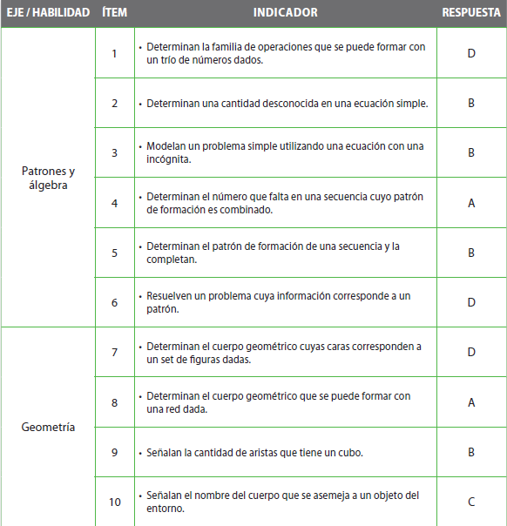
Pregunta | EJE/HABILIDAD |  | INDICADORES |  |  |  | Logro
1 |  |  |  |  |  |  | 2%
2 |  |  |  |  |  |  | 2%
3 |  |  |  |  |  |  | 2%
4 |  |  |  |  |  |  | 2%
5 |  |  |  |  |  |  | 2%
6 |  |  |  |  |  |  | 2%
7 |  |  |  |  |  |  | 2%
8 |  |  |  |  |  |  | 2%
9 |  |  |  |  |  |  | 2%
10 |  |  |  |  |  |  | 2%
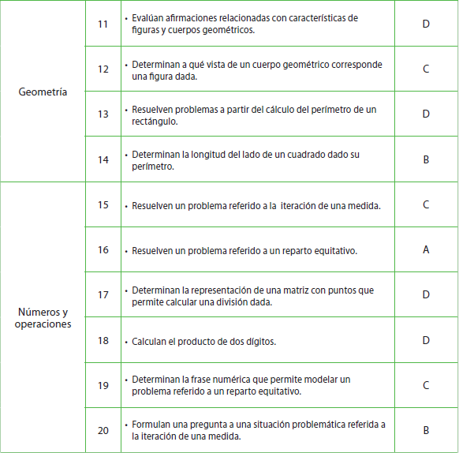
11 |  |  |  |  |  |  | 2%
12 |  |  |  |  |  |  | 2%
13 |  |  |  |  |  |  | 2%
14 |  |  |  |  |  |  | 2%
15 |  |  |  |  |  |  | 2%
16 |  |  |  |  |  |  | 2%
17 |  |  |  |  |  |  | 2%
18 |  |  |  |  |  |  | 2%
19 |  |  |  |  |  |  | 2%
20 |  |  |  |  |  |  | 2%
 | Le pedimos que se centre en aquellas preguntas que están bajo el promedio del curso y trabaje aquellas habilidades que se indican en la tabla.

